CALCOLO
 |  |  |  |  |  |  |  |  |  |  |  |  |  |  | Allegato 1C - PREVIGENTE - aggiornamento 02/10/2023
ALLEGATO 1C PREVIGENTE - PROSPETTO DI CALCOLO DEL CONTRIBUTO DI COSTRUZIONE - METODO PREVIGENTE (agg. 02/10/2023) |  |  |  |  |  |  |  |  |  |  |  |  |  |  | Pag 1/8 | L’utilizzo della disciplina pre-vigente presuppone, nel calcolo dei contributi dovuti, l’utilizzo delle superfici utili e superfici non residenziali (SU – SNR) e concetti definiti dalla disciplina
 |  |  |  |  |  |  |  |  |  |  |  |  |  |  |  | pre-vigente (DCC 25/79 del 09/02/2000 – DCC 140/77 del 30/05/2000 – DCC 257/54 del 19/12/2005).
ONERI DI URBANIZZAZIONE PRIMARIA (U1) E SECONDARIA (U2)
 |  |  |  |  |  |  |  |  |  |  |  |  |  |  |  | Estratto dalla DCC n. 25/79 del 09/02/2000 |  | Estratto dalla DCC n. 140/77 del 30/05/2000
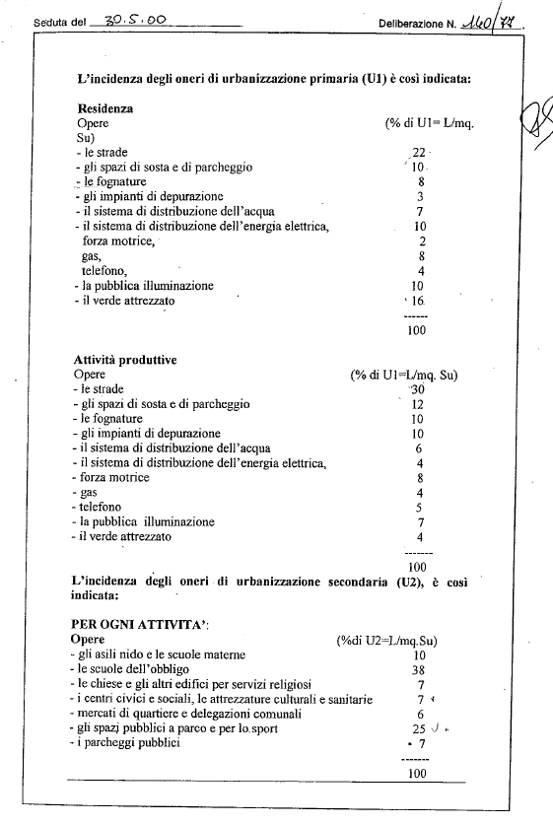
 |  |  |  | Superficie |  | Dest. Uso | Tariffa |  | % scomputo (1=scomputo nullo)
 |  |  |  | (mq) |  |  | (€/mq)
 |  | U1 | = | 0.00 | x |  |  | x | 1.00 |  |  |  | = | - €

 |  |  |  | Superficie |  |  | Tariffa |  | % scomputo (1=scomputo nullo)
 |  |  |  | (mq) |  |  | (€/mq)
 |  | U2 | = | 0.00 | x |  |  | x | 1.00 |  |  |  | = | - €

 |  |  |  |  |  |  |  |  |  |  |  | TOTALE |  | € -

 |  |  |  | Superficie |  | Dest. Uso | Tariffa |  | % scomputo
 |  |  |  | (mq) |  |  | (€/mq)
 |  | U1 | = | 0.00 | x |  |  | x | 1.00 |  |  |  | = | - €

 |  |  |  | Superficie |  |  | Tariffa |  | % scomputo
 |  |  |  | (mq) |  |  | (€/mq)
 |  | U2 | = | 0.00 | x |  |  | x | 1.00 |  |  |  | = | - €

 |  |  |  |  |  |  |  |  |  |  |  | TOTALE |  | € -

 |  |  |  | Superficie |  | Dest. Uso | Tariffa |  | % scomputo
 |  |  |  | (mq) |  |  | (€/mq)
 |  | U1 | = | 0.00 | x |  |  | x | 1.00 |  |  |  | = | - €

 |  |  |  | Superficie |  |  | Tariffa |  | % scomputo
 |  |  |  | (mq) |  |  | (€/mq)
 |  | U2 | = | 0.00 | x |  |  | x | 1.00 |  |  |  | = | - €

 |  |  |  |  |  |  |  |  |  |  |  | TOTALE |  | € -

 |  | Produrre dimostrazione grafica/analitica delle superfici (campitura e tabella su apposito elaborato grafico) |  |  |  |  |  |  |  |  |  | TOTALE U1/U2 |  | € -

ALLEGATO 1C PREVIGENTE - PROSPETTO DI CALCOLO DEL CONTRIBUTO DI COSTRUZIONE - METODO PREVIGENTE |  |  |  |  |  |  |  |  |  |  |  |  |  |  | Pag 2/8

CONTRIBUTO DI DISINQUINAMENTO (D) E SISTEMAZIONE (S)

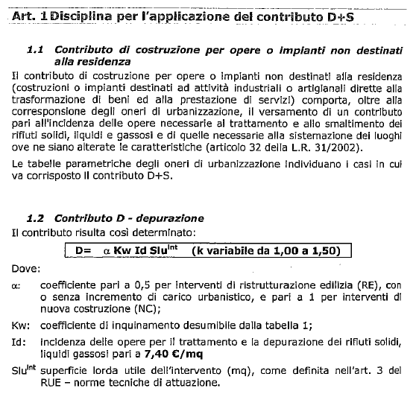
 |  |  |  | Superficie |  | Tariffa |  | Coeff. Α |  | Coeff. B (vedi tabella 10.1) |  |  |  |  |  | Estratto dalla DCC n. 257/54 del 19/12/2005
 |  |  |  | (mq) |  | (€/mq)
 |  | D | = | 0.00 | x | 0.00 | x | 1.00 | x |  |  |  | = | - € |  |  | Coefficiente B
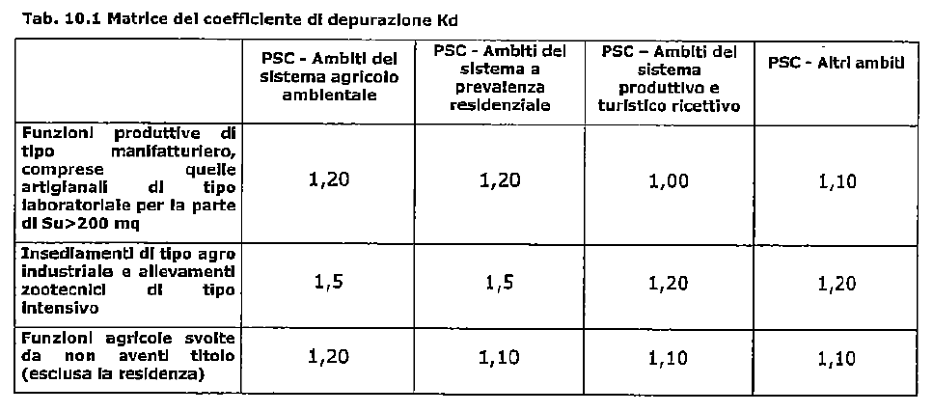
 |  |  |  | Superficie |  | Tariffa |  | Coeff. Α |  | Coeff. B (vedi tabella 10.1)
 |  |  |  | (mq) |  | (€/mq)
 |  | S | = | 0.00 | x | 0.00 | x | 1.00 | x |  |  |  | = | - €
 |  |  |  | "S" Solo per attività estrattive
 |  |  |  |  |  |  |  |  |  |  |  |  |  | € -

 |  |  |  | Superficie |  | Tariffa |  | Coeff. Α |  | Coeff. B (vedi tabella 10.1)
 |  |  |  | (mq) |  | (€/mq)
 |  | D | = | 0.00 | x | 0.00 | x | 1.00 | x |  |  |  | = | - €

 |  |  |  | Superficie |  | Tariffa |  | Coeff. Α |  | Coeff. B (vedi tabella 10.1)
 |  |  |  | (mq) |  | (€/mq)
 |  | S | = | 0.00 | x | 0.00 | x | 1.00 | x |  |  |  | = | - €
 |  |  |  | "S" Solo per attività estrattive
 |  |  |  |  |  |  |  |  |  |  |  |  |  | € -

 |  |  |  | Superficie |  | Tariffa |  | Coeff. Α |  | Coeff. B (vedi tabella 10.1)
 |  |  |  | (mq) |  | (€/mq)
 |  | D | = | 0.00 | x | 0.00 | x | 1.00 | x |  |  |  | = | - €

 |  |  |  | Superficie |  | Tariffa |  | Coeff. Α |  | Coeff. B (vedi tabella 10.1)
 |  |  |  | (mq) |  | (€/mq)
 |  | S | = | 0.00 | x | 0.00 | x | 1.00 | x |  |  |  | = | - €
 |  |  |  | "S" Solo per attività estrattive
 |  |  |  |  |  |  |  |  |  |  |  |  |  | € -
 |  |  |  |  |  |  |  |  |  |  |  |  |  |  |  |  | Il Contributo S (nel metodo di calcolo previgente) è dovuto SOLO per le attività estrattive
 |  | Produrre dimostrazione grafica delle superfici (campitura o polininea SLU e quantificazione in mq.) |  |  |  |  |  |  |  |  |  | TOTALE D+S |  | € -

ALLEGATO 1C PREVIGENTE - PROSPETTO DI CALCOLO DEL CONTRIBUTO DI COSTRUZIONE - METODO PREVIGENTE |  |  |  |  |  |  |  |  |  |  |  |  |  |  | Pag 3/8 | Tariffa "Id" soggetta ad aggiornamento ISTAT (per l'anno 2022 pari a €/mq 9,66)

COSTO DI COSTRUZIONE (CC)

 |  |  |  |  |  | CALCOLO CON COMPUTO METRICO IN PERCENTUALE |  |  |  |  |  |  |  |  |  | Percentuali di applicazione del Costo di Costruzione per funzione residenziale | Percentuali di applicazione del Costo di Costruzione per funzioni NON residenziali
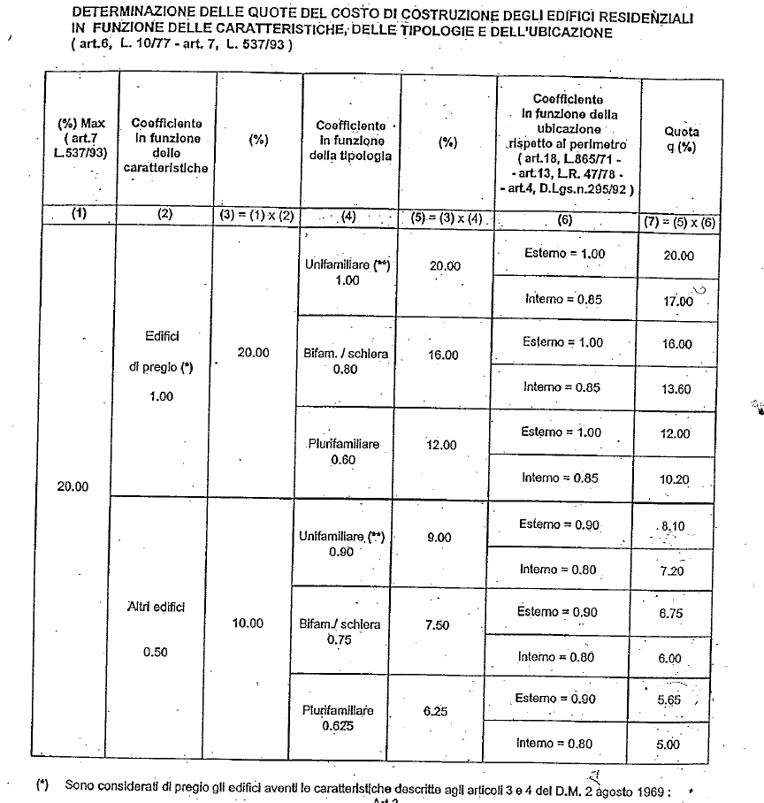
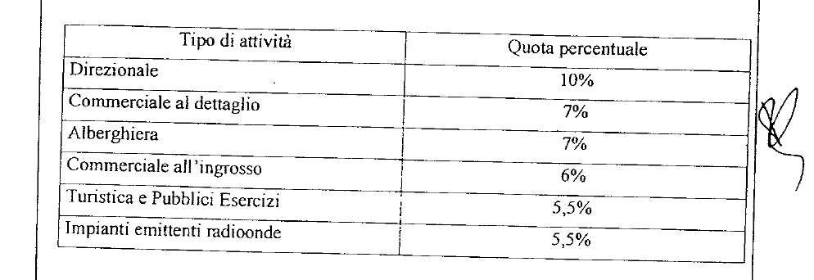
 |  |  |  | Importo CME |  | % applicazione
 |  |  |  | €
 |  | CC | = | - € | x |  |  |  |  |  |  |  | = | - €

 |  |  |  | Importo |  | % applicazione
 |  |  |  | €
 |  | CC | = | - € | x |  |  |  |  |  |  |  | = | - €

 |  |  |  | Importo |  | % applicazione
 |  |  |  | €
 |  | CC | = | - € | x |  |  |  |  |  |  |  | = | - €

 |  |  |  | Importo |  | % applicazione |  |  |  |  |  |  |  |  |  |  | LE PERCENTUALI D'APPLICAZIONE DEL COSTO DI COSTRUZIONE PER FUNZIONI
 |  |  |  | € |  |  |  |  |  |  |  |  |  |  |  |  | NON RESIDENZIALI SONO RIDOTTE DEL 50% IN CASO DI RISTRUTTURAZIONE EDILIZIA
 |  | CC | = | - € | x |  |  |  |  |  |  |  | = | - €

 |  |  |  |  |  |  |  |  |  |  |  |  |  | € -

 |  |  |  |  |  | CALCOLO CON METODO TABELLARE (COMPILARE SCHEDA CC TABELLARE)

 |  |  | CC Tabellare (vedi foglio) |  |  |  |  |  |  |  |  |  | = | - €

 |  | Produrre computo metrico oppure calcolo CC tabellare (a seconda della casistica) |  |  |  |  |  |  |  |  |  | TOTALE CC |  | € -

ALLEGATO 1C PREVIGENTE - PROSPETTO DI CALCOLO DEL CONTRIBUTO DI COSTRUZIONE - METODO PREVIGENTE |  |  |  |  |  |  |  |  |  |  |  |  |  |  | Pag 4/8

MONETIZZAZIONE PARCHEGGI PUBBLICI (MPS)

 |  |  |  | Tipologia Superficie |  | Superficie |  | Standard
 |  |  |  |  |  | (mq) |  |  |  | (mq)
 |  | Area dotazione | = | SLU |  | 0.00 | x | 0.00 | = | 0.00

 |  | Area dotazione | = | Sf |  | 0.00 | x | 0.00 | = | 0.00

 |  |  |  |  |  |  |  | TOTALE DOTAZIONE (Area) | = | 0.00 |  | Da realizzare e cedere, oppure monetizzare |  |  |  | Interno = area interna al T.U. così come definito alla Tav. CTP 3 del PSC (o RUE cartografico interattivo)
 |  |  |  |  |  |  |  |  |  |  |  |  |  |  |  | Esterno = area interna al T.U. così come definito alla Tav. CTP 3 del PSC (o RUE cartografico interattivo)
 |  |  |  | Si richiede la monetizzazione delle dotazioni territoriali? |  |  |  |  |  | SI |  | Verificare con S.O. Conformità

 |  |  |  | Area dotazione |  | Tariffa |  |  |  |  |  | Produrre dimostrazione grafica delle superfici lorde SLU
 |  |  |  | (mq) |  | (€/mq) |  |  |  |  |  | (campitura o polilinea su apposito elaborato grafico
 |  | MSP | = | 0.00 | x | 0.00 |  |  | = | - € |  | con indicazione della superficie in mq.)

 | DOTAZIONE CALCOLATA SULLA DIFFERENZA TRA STATO DI FATTO (SdF) E STATO DI PROGETTO (SdP)

 |  |  |  | Tipologia Superficie |  | Superficie |  | Standard
 |  |  |  |  |  | (mq) |  |  |  | (mq)
 |  | Area (SdF) | = | SLU |  | 0.00 | x | 0.00 | = | 0.00

 |  | Area (SdP) | = | SLU |  | 0.00 | x | 0.00 | = | 0.00

 |  |  |  |  |  |  |  | TOTALE DOTAZIONE (Area) | = | 0.00 |  | Da realizzare e cedere, oppure monetizzare

 |  |  |  | Si richiede la monetizzazione delle dotazioni territoriali? |  |  |  |  |  | SI |  | Verificare con S.O. Conformità

 |  |  |  | Area dotazione |  | Tariffa |  |  |  |  |  | Produrre dimostrazione grafica delle superfici lorde SLU
 |  |  |  | (mq) |  | (€/mq) |  |  |  |  |  | (campitura o polilinea su apposito elaborato grafico
 |  | MSP | = | 0.00 | x | 0.00 |  |  | = | - € |  | con indicazione della superficie in mq.)

ALLEGATO 1C PREVIGENTE - PROSPETTO DI CALCOLO DEL CONTRIBUTO DI COSTRUZIONE - METODO PREVIGENTE |  |  |  |  |  |  |  |  |  |  |  |  |  |  | Pag 5/8

MONETIZZAZIONE PARCHEGGI PRIVATI (MPP)

 |  |  |  | Tipologia Superficie |  | Superficie |  | Standard
 |  |  |  |  |  | (mq) |  |  |  | (mq) |  | MONETIZZAZIONE PARCHEGGI PRIVATI
 |  | Area dotazione | = | SLU |  | 0.00 | x | 0.00 | = | 0.00 |  | POSSIBILE SOLO SE AMMESSA DA RUE
 |  |  |  |  |  |  |  |  |  |  |  | VERIFICARE CON S.O. CONFORMITA'
 |  | Area dotazione | = | SLU |  | 0.00 | x | 0.00 | = | 0.00

 |  |  |  |  |  |  |  | TOTALE DOTAZIONE (Area) | = | 0.00 |  | Da reperire

 |  |  |  | E' possibile monetizzare i parcheggi privati? |  |  |  |  |  | SI |  | Verificare con S.O. Conformità

 |  |  |  | Area dotazione |  | Tariffa |  |  |  |  |  | Produrre dimostrazione grafica delle superfici lorde SLU
 |  |  |  | (mq) |  | (€/mq) |  |  |  |  |  | (campitura o polilinea su apposito elaborato grafico
 |  | MPP | = | 0.00 | x | 0.00 |  |  | = | - € |  | con indicazione della superficie in mq.)

 | DOTAZIONE CALCOLATA SULLA DIFFERENZA TRA STATO DI FATTO (SdF) E STATO DI PROGETTO (SdP)

 |  |  |  | Tipologia Superficie |  | Superficie |  | Standard
 |  |  |  |  |  | (mq) |  |  |  | (mq) |  | MONETIZZAZIONE PARCHEGGI PRIVATI
 |  | Area (SdF) | = | SLU |  | 0.00 | x | 0.00 | = | 0.00 |  | POSSIBILE SOLO SE AMMESSA DA RUE
 |  |  |  |  |  |  |  |  |  |  |  | VERIFICARE CON S.O. CONFORMITA'
 |  | Area (SdP) | = | SLU |  | 0.00 | x | 0.00 | = | 0.00

 |  |  |  |  |  |  |  | TOTALE DOTAZIONE (Area) | = | 0.00 |  | Da reperire

 |  |  |  | E' possibile monetizzare i parcheggi privati? |  |  |  |  |  | SI |  | Verificare con S.O. Conformità

 |  |  |  | Area dotazione |  | Tariffa |  |  |  |  |  | Produrre dimostrazione grafica delle superfici lorde SLU
 |  |  |  | (mq) |  | (€/mq) |  |  |  |  |  | (campitura o polilinea su apposito elaborato grafico
 |  | MPP | = | 0.00 | x | 0.00 |  |  | = | - € |  | con indicazione della superficie in mq.)

ALLEGATO 1C PREVIGENTE - PROSPETTO DI CALCOLO DEL CONTRIBUTO DI COSTRUZIONE - METODO PREVIGENTE |  |  |  |  |  |  |  |  |  |  |  |  |  |  | Pag 6/8

MONETIZZAZIONE VERDE E ALTRI STANDARD (MVS)

 |  |  |  | Tipologia Superficie |  | Superficie |  | Standard
 |  |  |  |  |  | (mq) |  |  |  | (mq)
 |  | Area dotazione | = | SLU |  | 0.00 | x | 0.000 | = | 0.00 |  | VERDE ATTREZZATO

 |  | Area dotazione | = | Sf |  | 0.00 | x | 0.000 | = | 0.00 |  | ISTRUZIONE

 |  | Area dotazione | = | SLU |  | 0.00 | x | 0.000 | = | 0.00 |  | INTERESSE COMUNE

 |  | Area dotazione | = | Sf |  | 0.00 | x | 0.000 | = | 0.00 |  | CULTO

 |  |  |  |  |  |  |  | TOTALE DOTAZIONE (Area) | = | 0.00 |  | Da reperire o monetizzare

 |  |  |  | E' possibile monetizzare le dotazioni? |  |  |  |  |  | SI |  | Verificare con S.O. Conformità

 |  |  |  | Area dotazione |  | Tariffa |  |  |  |  |  | Produrre dimostrazione grafica delle superfici lorde SLU
 |  |  |  | (mq) |  | (€/mq) |  |  |  |  |  | (campitura o polilinea su apposito elaborato grafico
 |  | MVS | = | 0.00 | x | 0.00 |  |  | = | - € |  | con indicazione della superficie in mq.)

ALLEGATO 1C PREVIGENTE - PROSPETTO DI CALCOLO DEL CONTRIBUTO DI COSTRUZIONE - METODO PREVIGENTE |  |  |  |  |  |  |  |  |  |  |  |  |  |  | Pag 7/8

CONTRIBUTO PEREQUATIVO CITTA' PUBBLICA (artt. 1.2.4 e 1.2.9 RUE)

 |  |  |  |  |  |  | RUE |  | mq |  | RUE |  | mq
 |  | Classificazione area PRE-VIGENTE

 |  | Classificazione area VIGENTE

 |  | CALCOLO CONTRIBUTO CITTA' PUBBLICA |  |  |  |  | (da quantificare e relazionare a parte) |  |  |  |  |  |  | - €

ALLEGATO 1C PREVIGENTE - PROSPETTO DI CALCOLO DEL CONTRIBUTO DI COSTRUZIONE - METODO PREVIGENTE |  |  |  |  |  |  |  |  |  |  |  |  |  |  | Pag 8/8

RIEPILOGO COMPLESSIVO DEI CONTRIBUTI DOVUTI

 |  | U1 |  | € - |  |  |  | CdC | Si richiede la rateizzazione del Contributo di Costruzione ? |  |  |  |  | NO

 |  | U2 |  | € - |  |  |  | Piano di rateizzazione CdC (ammessa solo per importi > 5.000 €)
 |  |  |  |  |  |  |  | Versamento Rata n. 1 + Fidejussione importi residui |  |  |  |  |  | € -
 |  | CC |  | € - |  |  |  | Al momento della presentazione della SCIA o entro 30 gg dal rilascio del PdC
 |  |  |  |  |  |  |  |  |  |  |  |  | Importo fidejussione | € -
 |  | D |  | € - |  |  |  | Versamento Rata n. 2 |  |  |  |  |  | € -
 |  |  |  |  |  |  |  | Entro 9 mesi dalla presentazione della SCIA o dal rilascio del PdC
 |  | S |  | € - |  |  |  | Versamento Rata n. 3 |  |  |  |  |  | € -
 |  |  |  |  |  |  |  | Entro 18 mesi dalla presentazione della SCIA o dal rilascio del PdC

 |  | CdC |  | € - |  | TOTALE CONTRIBUTO DI COSTRUZIONE |  |  |  | Da versare al momento della presentazione della SCIA o entro 30 gg dal rilascio del PdC
 |  |  |  |  |  |  |  |  |  | Oppure secondo il piano di rateizzazione CdC (solo per importi > 5.000 €)

 |  | MPP |  | € - |  | MONETIZZAZIONE PARCHEGGI PRIVATI |  | Mtot | Si richiede la rateizzazione della Monetizzazione ? |  |  |  |  | NO

 |  |  |  |  |  |  |  | Piano di rateizzazione Mtot (ammessa solo per importi > 5.000 €)
 |  | MSP |  | € - |  | MONETIZZAZIONE STANDARD PUBBLICI |  | Versamento Rata n. 1 + Fidejussione importi residui |  |  |  |  |  | € -
 |  |  |  |  |  |  |  | Al momento della presentazione della SCIA o entro 30 gg dal rilascio del PdC
 |  |  |  |  |  |  |  |  |  |  |  |  | Importo fidejussione | € -
 |  | MVS |  | € - |  | MONETIZZAZIONE VERDE E ALTRI STANDARD |  | Versamento Rata n. 2 |  |  |  |  |  | € -
 |  |  |  |  |  |  |  | Entro 9 mesi dalla presentazione della SCIA o dal rilascio del PdC
 |  |  |  |  |  |  |  | Versamento Rata n. 3 |  |  |  |  |  | € -
 |  |  |  |  |  |  |  | Entro 18 mesi dalla presentazione della SCIA o dal rilascio del PdC

 |  | Mtot |  | € - |  | TOTALE MONETIZZAZIONE DOTAZIONI |  |  |  | Da versare al momento della presentazione della SCIA o entro 30 gg dal rilascio del PdC
 |  |  |  |  |  |  |  |  |  | Oppure secondo il piano di rateizzazione Mtot (solo per importi > 5.000 €)
 |  | CP |  | € - |  | CONTRIBUTO CITTA' PUBBLICA |  |  |  | Da versare al momento della presentazione del titolo edilizio o entro 30 gg dal rilascio
 |  |  |  |  |  |  |  |  |  | (non rateizzabile ai sensi della DD 2383/2020)
 |  | TOTALE |  | € -

CC Tabellare
DETERMINAZIONE DEL COSTO DI COSTRUZIONE - Legge 28 gennaio 1977, n° 10
agg. 02/10/2023
TABELLA 1 - Incremento per superficie abitabile (art. 5) |  |  |  |  |  |  |  |  |  | SU e SNR sono quelle di cui alla DCC 25/79 del 09/02/2000
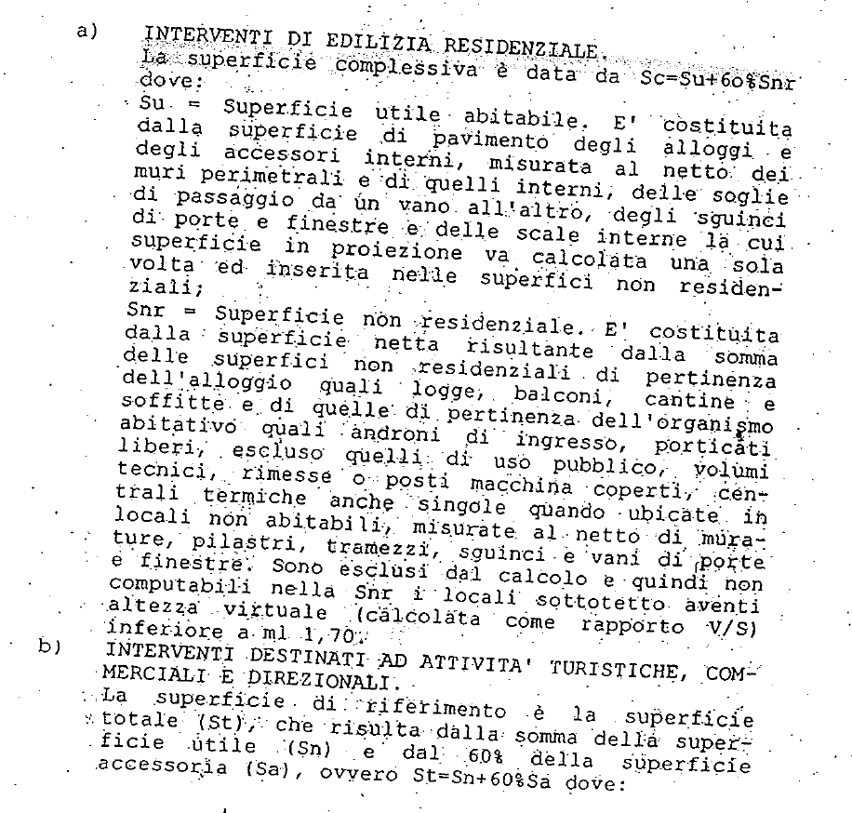
Classi di superficie (mq) |  | N. Alloggi | Superficie utile abitabile (mq) | Rapporto rispetto al totale Su |  | % Incremento (Art. 5) | % Incremento per classi di superficie
1) |  | 2) | 3) | 4) = 3)/Su |  | 5) | 6) = 4) x 5)
<= 95 |  | 0 | 0.00 |  |  | 0
95<>110 |  | 0 | 0.00 |  |  | 5
110<>130 |  | 0 | 0.00 |  |  | 15
130<>160 |  | 0 | 0.00 |  |  | 30
>160 |  | 0 | 0.00 |  |  | 50 |  |  | Incremento 1
 |  | SU | 0.00 |  |  |  |  | Somma | 0.00
 |  |  |  |  |  |  |  |  | +
TABELLA 2 - Superfici per servizi e accessori relativi alla parte residenziale (art. 2)
Destinazioni |  |  | Superficie netta di servizi e accessori (mq) |  | TABELLA 3 - Incremento per servizi ed accessori relativi alla parte residenziale
Cantinole, soffitte, locali motore ascensore, cabine elettriche, lavatoi comuni, centrali termiche ed altri locali a stretto servzio delle residenze |  |  |  |  | Intervalli di variabilità del rapporto percentuale Snr/Sux100 | Ipotesi che ricorre (X) | % Incremento
Autorimesse: |  |  |  |  | 9) | 10) | 11)
Singole |  | Collettive |  |  | <= 50 |  | 0
Androni d'ingresso e porticati liberi |  |  |  |  | 50<>75 |  | 10
Logge e balconi |  |  |  |  | 75<>100 |  | 20
 |  | SNR | 0.00 |  | >100 |  | 30 |  | Incremento 2

 |  | Snr/Sux100 = % |  |  |  |  |  |  | +

SUPERFICI RESIDENZIALI E RELATIVI SERVIZI ED ACCESSORI
Sigla |  | Denominazione | Superficie (mq)
1 | Su (art.3) | Superficie utile abitabile | 0.00
2 | Snr (art.2) | Superficie netta non residenziale | 0.00
3 | 60% Snr | Superficie ragguagliata | 0.00
4= 1+3 | Sc (art. 2) | Superficie complessiva | 0.00

 |  |  |  |  |  |  |  |  | =
 |  |  |  |  |  |  |  | TOTALE INCREMENTI (I=I1+I2) | 0.00

 |  |  |  |  |  |  | Classe edificio |  | % Maggiorazione
 |  |  |  |  |  |  | I |  | 0

A | Costo di costruzione a mq |  |  |  |  |  | Euro/mq | 0.00
C | Costo a mq di costruzione maggiorato (Bx(1+M/100) |  |  |  |  |  | Euro/mq | 0.00
D | Costo di costruzione dell'edificio (Sc+St)xC |  |  |  |  |  | Euro | 0.00

 |  |  |  |  |  | Percentuale %
 |  |  |  |  |  | C.C. |  | - € |  | Produrre dimostrazione grafica/analitica delle superfici (campitura e tabella SU - SNR)

 | Inserire le superfici utili abitabili delle unità immobiliari nella riga corrispondente

 | Inserire le superfici nette di servizi e accessori delle u.i. nella riga corrispondente

 | Inserire in costo di costruzione a mq (per l'anno 2022 è pari a €/mq 771,17)

 | Inserire la percentuale d'applicazione del CC

